界面&功能
演武场 |  |  |  | 功能规则

1
8
2
 | 演武场界面
 |  | 1、 | 界面标题 |  | 1、 | 界面标题
 |  | ▶ | 文本内容，无过多功能。 |  | ▶ | 文本内容，无过多功能。
 |  | 2、 | 关闭按钮 |  | 2、 | 关闭按钮
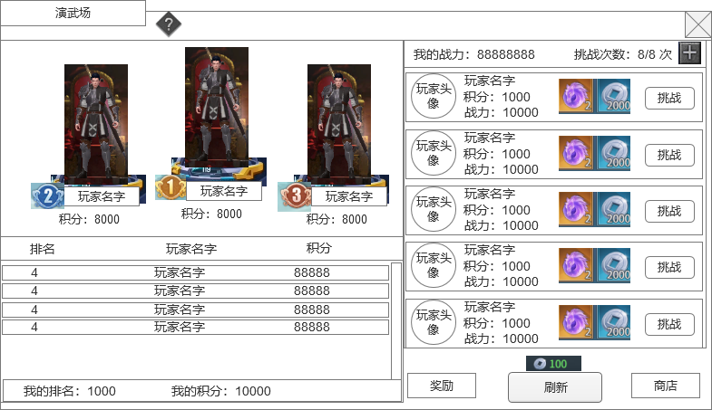
 |  | ▶ | 点击关闭界面，无其他功能。 |  | ▶ | 点击关闭界面，无其他功能。
 |  | ▶ | 按钮点击需要按下效果。 |  | ▶ | 按钮点击需要按下效果。
3
 |  | 3、 | 排行榜玩家信息 |  | 3、 | 排行榜玩家信息
 |  | ▶ | 排行榜前3名的 玩家要特殊显示，需要显示模型 |  | ▶ | 排行榜前3名的 玩家要特殊显示，需要显示模型
4
 |  | ▶ | 显示玩家的排名信息 |  | ▶ | 显示玩家的排名信息
 |  | ▶ | 显示玩家的积分信息 |  | ▶ | 显示玩家的积分信息
 |  | ▶ | 排名第4之后的只显示列表信息，列表可以上下滑动 |  | ▶ | 排名第4之后的只显示列表信息，列表可以上下滑动，最多可以拉到100名。
 |  | 4、 | 挑战对手信息 |  | ▶ | 玩家每次打开界面的时候刷新排行信息
 |  | ▶ | 显示玩家的头像、名字、积分 、战力信息 |  | 4、 | 挑战对手信息
 |  | ▶ | 显示挑战的奖励道具信息 |  | ▶ | 显示对手玩家的信息
 |  | ▶ | 显示挑战按钮 |  |  | 显示头像、玩家名字、玩家积分、玩家战力、挑战奖励信息。
 |  | ▶ | 界面至少需要显示5个固定位置，不做滑动处理 |  | ▶ | 出现对手规则：正常情况下总共显示5个玩家信息列表，竞技场功能开启时默认从501名开始，默认积分1000分，初始前500名默认都是机器人，。
 |  | 5、 | 我的排名信息 |  |  | 第1位：random（玩家当前名次+1,玩家当前名次+取整(玩家当前名次/10)+5）
 |  | ▶ | 显示我自己的排名和积分信息 |  |  | 第2位：random（玩家当前名次-取整(玩家当前名次/10)-2，玩家当前名次+取整(玩家当前名次/10)）
 |  | 6、 | 关联按钮 |  |  | 第3位：random（玩家当前名次-取整(玩家当前名次/10)-1，玩家当前名次-1）
 |  | ▶ | 奖励：点击打开奖励弹窗界面 |  |  | 第4位：random（玩家当前名次-2*取整(玩家当前名次/10)-2，玩家当前名次-取整(玩家当前名次/10)-2）
 |  | ▶ | 商店：点击跳转到商店界面 |  |  | 第5位：random（玩家当前名次-3*取整(玩家当前名次/10)-4，玩家当前名次-2*取整(玩家当前名次/10)-3）
 |  | 7、 | 刷新按钮 |  |  | 特殊情况：
 |  | ▶ | 点击刷新挑战对手 |  |  | 如果玩家排名<10名，则不需要按照公式来刷新对手，直接前10名随机（不会随到自己），列表顺序按照排名从上往下名次数字越来越小
 |  | ▶ | 刷新需要消耗金币，按钮点击有内置CD |  | ▶ | 机器人规则
 |  | 8、 | 挑战次数 |  |  | 机器人用现在传奇的那一套，可以在表中配置名字、模型相关、实力、排名，积分，根据等级自动会放对应技能，能进行战斗
 |  | ▶ | 显示玩家当前的战力。 |  | ▶ | 点击挑战按钮
 |  | ▶ | 显示玩家当前剩余的挑战次数。 |  |  | 如果没有挑战次数，则提示“挑战次数不足，无法挑战。”
 |  | ▶ | 挑战次数每日刷新，显示当前次数和上限次数 |  |  | 如果都满足条件，则进入副本战斗界面。
 |  | ▶ | 次数栏右侧加号按钮点击可弹出购买次数的二级确认界面。 |  | ▶ | 战斗
5
 |  | 9、 | 滚动条 |  |  | 竞技场是单独副本，自己和被挑战的玩家分成2个对立方进行战斗
9
 |  | ▶ | 当排名列表发生滑动时，显示滚动条进度信息 |  |  | 玩家进入竞技场副本后，不能切换战斗模式。
6
 |  |  |  |  |  | 玩家自己可以操控角色进行战斗，默认是自动战斗，被挑战的玩家AI则是自动战斗
 |  |  |  |  |  | 副本时间位5分钟，5分钟未结束战斗则把双方都踢出副本，副本关闭。
7
 |  |  |  |  | ▶ | 战斗结果
 |  |  |  |  |  | 玩家击败对方则挑战胜利。
 |  |  |  |  |  | 如果玩家被对方击败则失败。
 |  |  |  |  |  | 如果玩家未在副本结束前击败对方，则算失败。
 |  |  |  |  |  | 如果玩家战斗过程中掉线，则算失败。
 |  |  |  |  |  | 如果玩家主动离开副本，则算失败。
 |  |  |  |  | ▶ | 战斗奖励
 |  |  |  |  |  | 如果玩家胜利，则弹出胜利界面，获得挑战胜利奖励，同时自己增加积分。
 |  |  |  |  |  | 如果玩家失败，则弹出失败界面，获得挑战失败奖励，同时根据规则计算积分。
 |  |  |  |  |  | 积分计算规则：
 |  |  |  |  |  | 胜利基础分是20分。
 |  |  |  |  |  | 失败基础分是-10分。
 |  |  |  |  |  | 胜利：
 |  |  |  |  |  | 0<对方积分-自己积分<50，则最终分数=基础分
 |  |  |  |  |  | 对方积分-自己积分>=50，则最终分数=min（基础分+取整（对方积分-自己积分-50）/10，40）
 |  |  |  |  |  | 对方积分-自己积分<0,则最终分数=max（基础分-取整（自己积分-对方积分）/10，10）
 |  |  |  |  |  | 失败：
 |  |  |  |  |  | 自己积分<=1200，失败不扣分
 |  |  |  |  |  | 自己积分>1200分后：
 |  |  |  |  |  | 0<对方积分-自己积分<50，则最终分数=基础分
 |  |  |  |  |  | 对方积分-自己积分>=50，则最终分数=min（基础分+取整（对方积分-自己积分-50）/10，-5）
 |  |  |  |  |  | 对方积分-自己积分<0,则最终分数=max（基础分-取整（自己积分-对方积分）/10，-20）
 |  |  |  |  | ▶ | 只有自己主动挑战才会有积分变化，被挑战的人积分不会变化。
 |  |  |  |  | 5、 | 我的排名信息
 |  |  |  |  | ▶ | 显示我自己的排名和积分信息，如果我的排名在500名外，显示“未上榜”
 |  |  |  |  | 6、 | 关联按钮
 |  |  |  |  | ▶ | 奖励：点击打开奖励弹窗界面
 |  |  |  |  |  | 显示每日排名奖励，奖励根据玩家当日结算的排名，通过邮件发送。
 |  |  |  |  | ▶ | 竞技商店：点击跳转到商店界面
 |  |  |  |  | 7、 | 刷新按钮
 |  |  |  |  | ▶ | 点击刷新挑战对手，重新根据规则生成一次对手
 |  |  |  |  | ▶ | 刷新需要消耗金币，按钮点击有内置CD 1秒
 |  |  |  |  | 8、 | 挑战次数
 | 战斗结算界面 |  |  |  | ▶ | 显示玩家当前的战力。
1
 |  |  |  |  | ▶ | 显示玩家当前剩余的挑战次数。
 |  |  |  |  | ▶ | 挑战次数每日刷新，显示当前次数和上限次数
 |  | 1、 | 界面标题 |  | ▶ | 次数栏右侧加号按钮点击可弹出购买次数的二级确认界面。
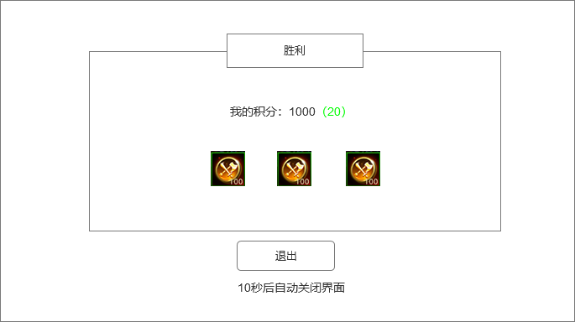
 |  | ▶ | 文本标题，分为2种：胜利和失败。 |  | 9、 | 滚动条
 |  | ▶ | 背景需要有一些装饰 |  | ▶ | 当排名列表发生滑动时，显示滚动条进度信息
 |  | ▶ | 胜利和失败的整体需要有颜色区分度，胜利整体显示亮色，失败显示暗灰色
 |  | 2、 | 排名信息
 |  | ▶ | 显示玩家战斗后最新的排名，括号内表示此次的积分变化 |  | 1、 | 界面标题
 |  |  | （绿色表示分数提示，灰色表示分数降低） |  | ▶ | 文本标题，分为2种：胜利和失败。
2
 |  | 3、 | 奖励信息 |  | 2、 | 排名信息
 |  | ▶ | 显示获得的奖励信息 |  | ▶ | 显示玩家战斗后最新的排名，括号内表示此次的积分变化，（绿色表示分数提示，灰色表示分数降低）
 |  | 4、 | 退出信息 |  | 3、 | 奖励信息
 |  | ▶ | 显示退出按钮，点击按钮，关闭界面，退出副本 |  | ▶ | 显示获得的奖励信息
 |  | ▶ | 按钮下方显示文本信息 |  | ▶ | 点击道具图标可弹出道具TIPS信息框
3
 |  |  |  |  | 4、 | 退出信息
 |  |  |  |  | ▶ | 显示退出按钮，点击按钮，关闭界面，退出副本
 |  |  |  |  | ▶ | 按钮下方显示文本信息
 |  |  |  |  |  | 10秒倒计时结束后自动关闭界面，退出副本

4

 | 战斗界面左边信息框

1
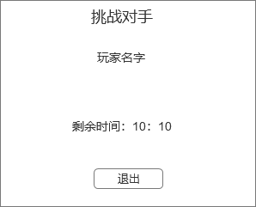
 |  | 1、 | 界面标题 |  | 1、 | 界面标题
 |  | ▶ | 显示标题文字 |  | ▶ | 显示标题文字
 |  | 2、 | 玩家信息 |  | 2、 | 玩家信息
 |  | ▶ | 显示玩家名字 |  | ▶ | 显示挑战的对手玩家名字
2
 |  | 3、 | 副本时间显示 |  | 3、 | 副本时间显示
 |  | ▶ | 显示战斗时间剩余信息 |  | ▶ | 显示战斗时间剩余信息
3
 |  | 4、 | 退出按钮 |  | 4、 | 退出按钮
 |  | ▶ | 点击按钮直接退出副本 |  | ▶ | 点击按钮直接退出副本

4

 | 奖励界面
1

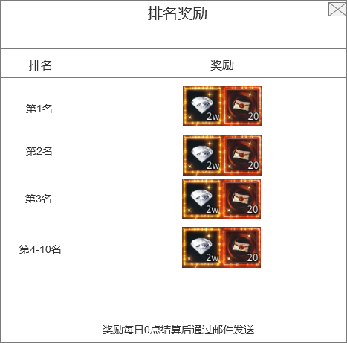
 |  | 1、 | 界面标题 |  | 1、 | 界面标题
 |  | ▶ | 文本标题 |  | ▶ | 文本标题
 |  | 2、 | 排名列表 |  | 2、 | 排名列表
 |  | ▶ | 列表显示不下可上下滑动 |  | ▶ | 列表显示不下可上下滑动
 |  | 3、 | 奖励信息 |  | 3、 | 奖励信息
 |  | ▶ | 显示获得的奖励信息 |  | ▶ | 显示获得的奖励信息
 |  | 4、 | 文本信息 |  | ▶ | 点击道具图标可弹出道具TIPS信息框
2
 |  | ▶ | 显示提示文本信息 |  | 4、 | 文本信息
 |  |  |  |  | ▶ | 显示提示文本信息，文本信息可配置
3

4

界面参考
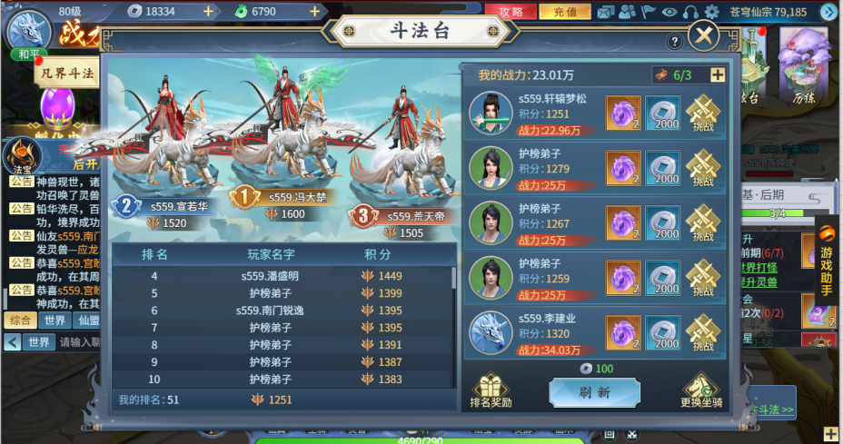
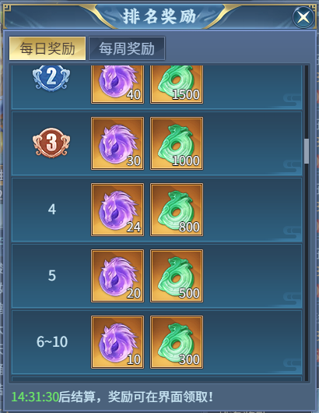
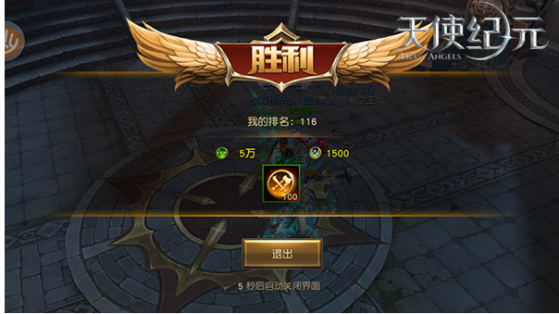
参考界面

